Camera & chuông cửa Wifi
BÁO GIÁ EZVIZ CAMERA IP WIFI - BẢO HÀNH 24 THÁNG
STT | MÃ SẢN PHẨM | HÌNH SP | TÍNH NĂNG KỸ THUẬT | GIÁ LẺ | Ghi chú
CAMERA WIFI MINI TRONG NHÀ
1 | C1C-B (1080P H.265) CS-C1C-F0-1E2WF |  | Camera IP wifi toàn cảnh Full HD | 770,000 | có sẵn
 |  |  | 1/4" HD Progressive Scan CMOS
 |  |  | Độ phân giải 1920×1080P
 |  |  | Ống kính 2.8 mm
 |  |  | Góc nhìn:92° (góc nhìn ngang), 110°(góc nhìn dọc)
 |  |  | Hỗ trợ thẻ nhớ Micro SD card (Max. 128Gb)
 |  |  | Âm thanh đàm thoại 2 chiều
 |  |  | Chống ngược sáng Digital WDR
 |  |  | Hỗ trợ đèn hồng ngoại thông minh ban đêm
 |  |  | Chống báo động giả với thuật toán nhận dạng người
 |  |  | Phần mềm xem từ xa trên smart phone EZVIZ cloud miễn phí
 |  |  | Nguồn DC 5V±10%
 |  |  | Tính năng thông minh: Cảnh báo chuyển động
CAMERA DÀNH RIÊNG CHO CỬA HÀNG ONLINE
2 | CS-C1HC-D0-1D1WFR (C1HC 720P) |  | Camera IP wifi toàn cảnh HD | 674,000 | liên hệ
 |  |  | 1/4" HD Progressive Scan CMOS
 |  |  | Độ phân giải 1280×720P
 |  |  | Ống kính 2.8 mm
 |  |  | Góc nhìn:92° (góc nhìn ngang), 110°(góc nhìn dọc)
 |  |  | Hỗ trợ thẻ nhớ Micro SD card (Max. 128Gb)
 |  |  | Âm thanh đàm thoại 2 chiều
 |  |  | Chống ngược sáng Digital WDR
 |  |  | Hỗ trợ đèn hồng ngoại thông minh ban đêm
 |  |  | Chống báo động giả với thuật toán nhận dạng người
 |  |  | Phần mềm xem từ xa trên smart phone EZVIZ cloud miễn phí
 |  |  | Nguồn DC 5V±10%
 |  |  | Tính năng thông minh: Cảnh báo chuyển động
3 | CS-TY1-B0-1G2WF (TY1 1080P) |  | Camera xoay wifi với cảm biến 1/4" Progressive Scan CMOS | 866,000 | Liên hệ
 |  |  | Độ Phân giải Full HD 1920×1080
 |  |  | Ống kính 4mm@ F2.4, view angle: 85°(chéo), 75° (ngang), 45°(dọc)
 |  |  | Xoay 4 chiều (góc xoay ngang: 340°, góc xoay dọc: 55°)
 |  |  | Giảm nhiễu 3D DNR, cân bằng trắng BLC
 |  |  | Chống ngược sáng Digital WDR
 |  |  | Hỗ trợ thẻ nhớ MicroSD Card lên đến 256GB
 |  |  | Âm thanh đàm thoại 2 chiều
 |  |  | Hỗ trợ 1 cổng LAN RJ45
 |  |  | Phần mềm xem từ xa trên smart phone EZVIZ cloud miễn phí
 |  |  | Nguồn DC 5V±10%
 |  |  | Công suất tiêu thụ Max. 5W
 |  |  | Hỗ trợ đèn hồng ngoại thông minh ban đêm
 |  |  | **Tính năng thông minh:
 |  |  | Cảnh báo chuyển động
 |  |  | Tự động xoay theo đối tượng chuyển động
 |  |  | Chế độ hình ảnh toàn cảnh cho phép chọn vị trí cần xoay đến dễ dàng
 |  |  | Chế độ riêng tư cho phép camera tạm ngưng hoạt động khi không cần thiết
CAMERA WIFI XOAY THÔNG MINH
4 | 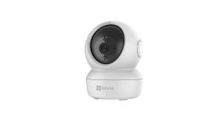 CS-C6N-A0-1C2WFR (C6N 1080P) |  | Camera xoay wifi với cảm biến 1/4" Progressive Scan CMOS | 866,000 | có sẵn
 |  |  | Độ Phân giải Full HD 1920×1080
 |  |  | Ống kính 4mm@ F2.4, view angle: 85°(chéo), 75° (ngang), 45°(dọc)
 |  |  | Xoay 4 chiều (góc xoay ngang: 340°, góc xoay dọc: 55°)
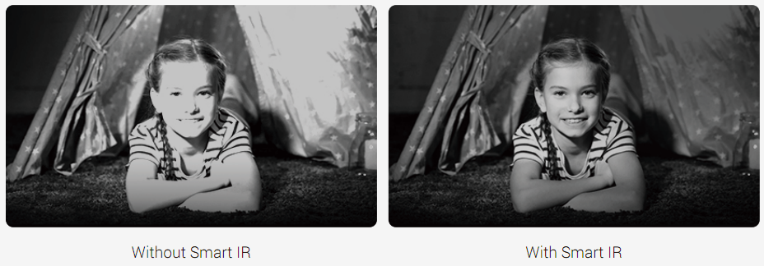
 |  |  | Giảm nhiễu 3D DNR, cân bằng trắng BLC
 |  |  | Chống ngược sáng Digital WDR
 |  |  | Hỗ trợ thẻ nhớ MicroSD Card lên đến 256GB
 |  |  | Âm thanh đàm thoại 2 chiều
 |  |  | Hỗ trợ 1 cổng LAN RJ45
 |  |  | Phần mềm xem từ xa trên smart phone EZVIZ cloud miễn phí
 |  |  | Nguồn DC 5V±10%
 |  |  | Công suất tiêu thụ Max. 5W
 |  |  | Hỗ trợ đèn hồng ngoại thông minh ban đêm
 |  |  | **Tính năng thông minh:
 |  |  | Cảnh báo chuyển động
 |  |  | Tự động xoay theo đối tượng chuyển động
 |  |  | Chế độ hình ảnh toàn cảnh cho phép chọn vị trí cần xoay đến dễ dàng
 |  |  | Chế độ riêng tư cho phép camera tạm ngưng hoạt động khi không cần thiết
CAMERA WIFI CỐ ĐỊNH
6 | 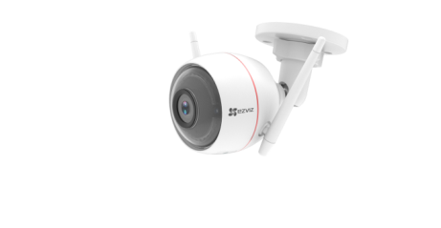 CS-CV310 (C3W 720P) |  | Camera thân wifi với cảm biến 1/2.7" 1MP HD progressive scan CMOS | 1,443,000 | liên hệ
 |  |  | Độ Phân giải HD 1280×720
 |  |  | Ống kính 2.8mm@ F2.2, Góc nhìn ngang: 92°, Góc nhìn chéo: 108°
 |  |  | Giảm nhiễu 3D DNR, cân bằng trắng BLC
 |  |  | Chống ngược sáng Digital WDR
 |  |  | Hỗ trợ thẻ nhớ MicroSD Card lên đến 128GB
 |  |  | Âm thanh đàm thoại 2 chiều
 |  |  | Hỗ trợ 1 cổng RJ45
 |  |  | Hỗ trợ đèn và còi cảnh báo
 |  |  | Hỗ trợ đèn hồng ngoại thông minh ban đêm lên đến 30m
 |  |  | Phần mềm xem từ xa trên smart phone EZVIZ cloud miễn phí
 |  |  | Nguồn DC DC 12V±10%
 |  |  | Công suất tiêu thụ Max. 6W
 |  |  | IP66
 |  |  | Tính năng thông minh: Cảnh báo chuyển động
7 | CS-CV310 1080P (C3W 1080P) |  | Camera thân wifi với cảm biến 1/2.7" 2MP HD Progressive Scan CMOS | 1,903,000 | có sẵn
 |  |  | Độ Phân giải Full HD 1920×1080
 |  |  | Ống kính 2.8mm@ F2.2, Góc nhìn ngang: 103° Góc nhìn chéo: 118°
 |  |  | Giảm nhiễu 3D DNR, cân bằng trắng BLC
 |  |  | Chống ngược sáng Digital WDR
 |  |  | Hỗ trợ thẻ nhớ MicroSD Card lên đến 128GB
 |  |  | Âm thanh đàm thoại 2 chiều
 |  |  | Hỗ trợ 1 cổng RJ45
 |  |  | Hỗ trợ đèn và còi cảnh báo
 |  |  | Hỗ trợ đèn hồng ngoại thông minh ban đêm lên đến 30m
 |  |  | Phần mềm xem từ xa trên smart phone EZVIZ cloud miễn phí
 |  |  | Nguồn DC 12V±10%
 |  |  | Công suất tiêu thụ Max. 6W
 |  |  | IP66
 |  |  | Tính năng thông minh: Cảnh báo chuyển động
8 | CS-CV310 1080P (C3WN 1080P) (Không đèn, không còi) | 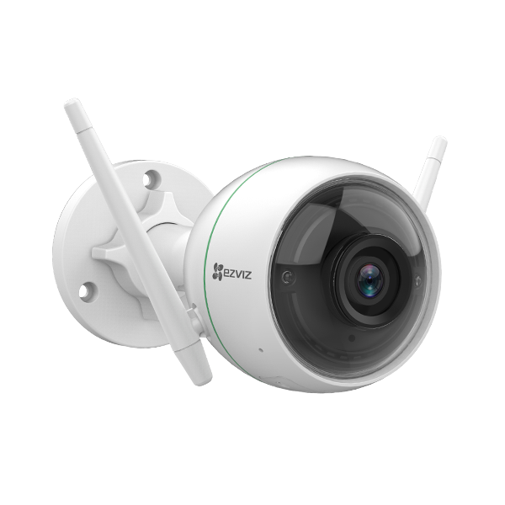 | Camera thân wifi với cảm biến 1/2.7" 2MP HD Progressive Scan CMOS | 1,299,000 | có sẵn
 |  |  | Độ Phân giải Full HD 1920×1080
 |  |  | Ống kính 2.8mm@ F2.2, Góc nhìn ngang: 103° Góc nhìn chéo: 118°
 |  |  | Giảm nhiễu 3D DNR, cân bằng trắng BLC
 |  |  | Chống ngược sáng Digital WDR
 |  |  | Hỗ trợ thẻ nhớ MicroSD Card lên đến 128GB
 |  |  | Hỗ trợ Micro thu âm
 |  |  | Hỗ trợ 1 cổng RJ45
 |  |  | Không đèn và còi cảnh báo
 |  |  | Hỗ trợ đèn hồng ngoại thông minh ban đêm lên đến 30m
 |  |  | Phần mềm xem từ xa trên smart phone EZVIZ cloud miễn phí
 |  |  | Nguồn DC 12V±10%
 |  |  | Công suất tiêu thụ Max. 6W
 |  |  | IP66
 |  |  | Tính năng thông minh: Cảnh báo chuyển động
CAMERA WIFI XOAY THÔNG MINH H.265
10 | 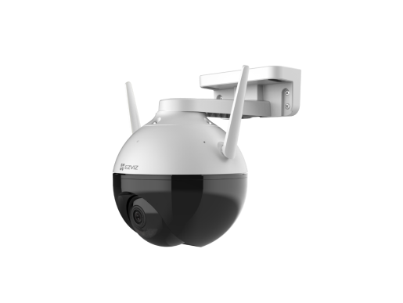 C8C H.265 (1080P, H.265) |  | Camera xoay wifi 2MP H.265 có màu ban đêm | 2,351,000 | có sẵn
 |  |  | 1/2.7” Progressive Scan CMOS
 |  |  | Độ Phân giải HD 1920x1080
 |  |  | Ống kính 4mm@ F1.6
 |  |  | Chuẩn nén H.265 tiết kiệm băng thông lưu trữ
 |  |  | Xoay 4 chiều (góc xoay ngang: 352°, góc xoay dọc: 95°)
 |  |  | Giảm nhiễu 3D DNR, cân bằng trắng BLC
 |  |  | Chống ngược sáng DWDR
 |  |  | Hỗ trợ thẻ nhớ MicroSD Card lên đến 256GB
 |  |  | Tích hợp Micro thu âm
 |  |  | Hỗ trợ 1 cổng LAN RJ45
 |  |  | Tích hợp chip AI chống báo động giả bằng cách phân tích hình dạng người & xe
 |  |  | Phần mềm xem từ xa trên smart phone EZVIZ cloud miễn phí
 |  |  | Tự động chuyển chế độ ghi hình hồng ngoại sang chế độ màu khi phát hiện người
 |  |  | Nguồn DC 12V / 1A
 |  |  | Công suất tiêu thụ Max. 6W
 |  |  | Hỗ trợ đèn hồng ngoại thông minh ban đêm 30m
 |  |  | Tiêu chuẩn chống bụi nước IP65 (Chống bụi & nước mức độ có hạn. Không khuyến cáo sử dụng hoàn toàn ngoài trời)
11 | C6CN H.265 (1080P, H.265) |  | Camera xoay wifi với cảm biến 1/3" Progressive Scan CMOS | 1,277,000 | có sẵn
 |  |  | Độ Phân giải HD 1920x1080
 |  |  | Ống kính 4mm@ F1.6
 |  |  | Chuẩn nén H.265 tiết kiệm băng thông lưu trữ
 |  |  | Xoay 4 chiều (góc xoay ngang: 340°, góc xoay dọc: 120°)
 |  |  | Giảm nhiễu 3D DNR, cân bằng trắng BLC
 |  |  | Chống ngược sáng thực WDR
 |  |  | Hỗ trợ thẻ nhớ MicroSD Card lên đến 128GB
 |  |  | Âm thanh đàm thoại 2 chiều
 |  |  | Hỗ trợ 1 cổng LAN RJ45
 |  |  | Tích hợp chip AI chống báo động giả bằng cách phân tích hình dạng người & xe
 |  |  | Phần mềm xem từ xa trên smart phone EZVIZ cloud miễn phí
 |  |  | Nguồn DC 5V±10%
 |  |  | Công suất tiêu thụ Max. 5W
 |  |  | Hỗ trợ đèn hồng ngoại thông minh ban đêm
 |  |  | **Tính năng thông minh:
 |  |  | Cảnh báo chuyển động
 |  |  | Tự động xoay theo đối tượng chuyển động (Công nghệ AI)
 |  |  | Chế độ hình ảnh toàn cảnh cho phép chọn vị trí cần xoay đến dễ dàng
 |  |  | Chế độ riêng tư cho phép camera tạm ngưng hoạt động khi không cần thiết
4 | CS-C6N-D0-8B4WF (C6N 4MP) |  | Camera xoay wifi với cảm biến F2.2@1/3" Progressive Scan CMOS | 1,500,000 | có sẵn
 |  |  | Độ Phân giải 2560 × 1440
 |  |  | Ống kính 4mm, view angle: 124°(Diagonal), 85° (Horizontal), 55°(Vertical)
 |  |  | Xoay 4 chiều (góc xoay ngang: 340°, góc xoay dọc: 55°)
 |  |  | Giảm nhiễu 3D DNR
 |  |  | Chống ngược sáng Digital WDR
 |  |  | Hỗ trợ thẻ nhớ MicroSD Card lên đến 256GB
 |  |  | Âm thanh đàm thoại 2 chiều
 |  |  | Hỗ trợ 1 cổng LAN RJ45
 |  |  | Phần mềm xem từ xa trên smart phone EZVIZ cloud miễn phí
 |  |  | Nguồn DC 5V±10%
 |  |  | H.265 / H.264
 |  |  | Hỗ trợ đèn hồng ngoại thông minh ban đêm
 |  |  | **Tính năng thông minh:
 |  |  | Cảnh báo chuyển động
 |  |  | Tự động xoay theo đối tượng chuyển động
 |  |  | Chế độ hình ảnh toàn cảnh cho phép chọn vị trí cần xoay đến dễ dàng
 |  |  | Chế độ riêng tư cho phép camera tạm ngưng hoạt động khi không cần thiết
12 | 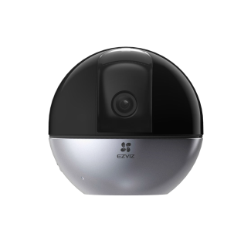 CS-C6W-A0-3H4WF (C6W) |  | Camera xoay wifi 4 Megapixel (2560 × 1440) | 2,338,000 | có sẵn
 |  |  | 1/2.7" Progressive Scan CMOS
 |  |  | Ống kính 4mm@ F2.0, Góc nhìn chéo: 104°
 |  |  | Xoay 4 chiều (góc xoay ngang: 340°, góc xoay dọc: 75°)
 |  |  | Giảm nhiễu 3D DNR, cân bằng trắng BLC
 |  |  | Chống ngược sáng thực True WDR
 |  |  | Hỗ trợ thẻ nhớ MicroSD Card lên đến 256GB
 |  |  | Âm thanh đàm thoại 2 chiều
 |  |  | Tích hợp chip AI chống báo động giả bằng cách phân tích hình dạng người & xe
 |  |  | Phần mềm xem từ xa trên smart phone EZVIZ cloud miễn phí
 |  |  | Nguồn DC 5V/2A
 |  |  | Công suất tiêu thụ Max. 8W
 |  |  | Hỗ trợ đèn hồng ngoại thông minh ban đêm
 |  |  | Hỗ trợ 1 cổng RJ45
 |  |  | **Tính năng thông minh:
 |  |  | Cảnh báo chuyển động
 |  |  | Tự động xoay theo đối tượng chuyển động (Công nghệ AI)
 |  |  | Chế độ hình ảnh toàn cảnh cho phép chọn vị trí cần xoay đến dễ dàng
 |  |  | Chế độ riêng tư cho phép camera tạm ngưng hoạt động khi không cần thiết
CAMERA AI WIFI NGOÀI TRỜI CÓ MÀU BAN ĐÊM H265
13 | C3W (ColorNightVision Pro) CS-C3W-A0-3H2WFL 2MP H265, CÓ MÀU BAN ĐÊM | H.265 | Camera thân wifi với cảm biến 1/2.8”Progressive Scan CMOS | 2,120,000 | có sẵn
 |  |  | Độ Phân giải Full HD 1920×1080
 |  |  | Ống kính 2.8mm@ F1.2, Góc nhìn ngang: 110° Góc nhìn chéo: 130°
 |  |  | Giảm nhiễu 3D DNR
 |  |  | Chống ngược sáng Digital WDR
 |  |  | Hỗ trợ thẻ nhớ MicroSD Card lên đến 256GB
 |  |  | Âm thanh đàm thoại 2 chiều
 |  |  | Hỗ trợ 1 cổng RJ45
 |  |  | Hỗ trợ đèn flash và còi cảnh báo
 |  |  | Hỗ trợ tự thu âm thanh cảnh báo
 |  |  | Tích hợp chip AI chống báo động giả bằng cách phân tích hình dạng người & xe
 |  |  | Hỗ trợ đèn hồng ngoại thông minh ban đêm lên đến 30m
 |  |  | Hỗ trợ đèn ánh sáng trắng ban đêm
 |  |  | Phần mềm xem từ xa trên smart phone EZVIZ cloud miễn phí
 |  |  | Nguồn DC 12V±10%
 |  |  | Công suất tiêu thụ Max. 6W
 |  |  | IP67
 |  |  | Tính năng thông minh: Cảnh báo chuyển động
14 | C3W (ColorNightVision Pro) 4MP H265, CÓ MÀU BAN ĐÊM | H.265 | Camera thân wifi với cảm biến 1/2.7”Progressive Scan CMOS | 2,663,000 | có sẵn
 |  |  | Độ Phân giải 4MP (2560 × 1440)
 |  |  | Ống kính 2.8mm@ F1.2, Góc nhìn ngang: 100° Góc nhìn chéo: 121°
 |  |  | Giảm nhiễu 3D DNR
 |  |  | Chống ngược sáng Digital WDR
 |  |  | Hỗ trợ thẻ nhớ MicroSD Card lên đến 256GB
 |  |  | Âm thanh đàm thoại 2 chiều
 |  |  | Hỗ trợ 1 cổng RJ45
 |  |  | Hỗ trợ đèn flash và cảnh báo âm thanh
 |  |  | Hỗ trợ tự thu âm thanh cảnh báo
 |  |  | Tích hợp chip AI chống báo động giả bằng cách phân tích hình dạng người & xe
 |  |  | Hỗ trợ đèn hồng ngoại thông minh ban đêm lên đến 30m
 |  |  | Hỗ trợ đèn ánh sáng trắng ban đêm
 |  |  | Phần mềm xem từ xa trên smart phone EZVIZ cloud miễn phí
 |  |  | Nguồn DC 12V±10%
 |  |  | Công suất tiêu thụ Max. 6W
 |  |  | IP67
 |  |  | Tính năng thông minh: Cảnh báo chuyển động
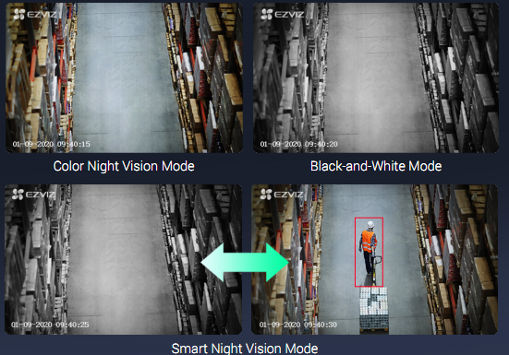
15 | 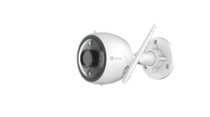 CS-C3N-A0-3H2WFRL (C3N 1080P) 2MP H265, CÓ MÀU BAN ĐÊM | H.265 | Camera thân wifi tích hợp AI | 1,848,000 | có sẵn
 |  |  | Độ Phân giải Full HD 1920×1080
 |  |  | Ống kính 2.8mm@ F1.2, Góc nhìn ngang: 104° Góc nhìn chéo: 125°
 |  |  | Giảm nhiễu 3D DNR
 |  |  | Chống ngược sáng Digital WDR
 |  |  | Tích hợp chip AI chống báo động giả bằng cách phân tích hình dạng người & xe
 |  |  | Hỗ trợ thẻ nhớ MicroSD Card lên đến 256GB
 |  |  | Tích hợp Micro thu âm chống nhiễu
 |  |  | Hỗ trợ 1 cổng RJ45
 |  |  | Hỗ trợ đèn flash báo động
 |  |  | Hỗ trợ đèn hồng ngoại thông minh ban đêm lên đến 30m
 |  |  | Hỗ trợ đèn ánh sáng trắng ban đêm
 |  |  | Tự động chuyển chế độ ghi hình hồng ngoại sang chế độ màu khi phát hiện người
 |  |  | Phần mềm xem từ xa trên smart phone EZVIZ cloud miễn phí
 |  |  | Nguồn DC 12V±10%
 |  |  | Công suất tiêu thụ Max. 7W
 |  |  | IP67
 |  |  | Tính năng thông minh: Cảnh báo chuyển động
16 | CS-CV310-C0-6B22WFR (C3X 1080P) 2MP H265, CÓ MÀU BAN ĐÊM, ỐNG KÍNH KÉP | H.265 | Camera thân wifi ống kính kép tích hợp chip AI | 2,936,000 | có sẵn

 |  |  | Độ Phân giải Full HD 1920×1080
 |  |  | Ống kính 2.8mm@ F1.2, Góc nhìn ngang: 105° Góc nhìn chéo: 120°
 |  |  | Độ nhạy sáng: color night vision, 0.0005 lux
 |  |  | Giảm nhiễu 3D DNR
 |  |  | Chống ngược sáng Digital WDR
 |  |  | Tích hợp chip AI cao cấp chống báo động giả bằng cách phân tích hình dạng người & xe
 |  |  | Hỗ trợ thẻ nhớ MicroSD Card lên đến 256GB
 |  |  | Tích hợp Micro thu âm chống nhiễu & loa ngoài đàm thoại 2 chiều
 |  |  | Hỗ trợ 1 cổng RJ45
 |  |  | Hỗ trợ đèn flash & còi báo động
 |  |  | Hỗ trợ tự thu âm thanh cảnh báo
 |  |  | Hỗ trợ đèn hồng ngoại thông minh ban đêm lên đến 30m
 |  |  | Hỗ trợ đèn ánh sáng trắng ban đêm
 |  |  | Phần mềm xem từ xa trên smart phone EZVIZ cloud miễn phí
 |  |  | Nguồn DC 12V±10%
 |  |  | Công suất tiêu thụ Max. 12W
 |  |  | IP67
 |  |  | Tính năng thông minh: Cảnh báo chuyển động
CAMERA WIFI KHÔNG DÂY SỬ DỤNG PIN SẠC
17 | CS-C3A-A0-1C2WPMFBR |  | Camera wifi không dây sử dụng pin sạc | 3,750,000 | có sẵn
 |  |  | ● Độ phân giải 2-Megapixel, 1920*1080
 |  |  | ● Góc nhìn chéo 125
 |  |  | ● Cảm biến PIR phát hiện người, cho phép điều chỉnh khu vực cảnh báo, tránh báo động giả
 |  |  | ● Tích hợp loa & micro đàm thoại 2 chiều
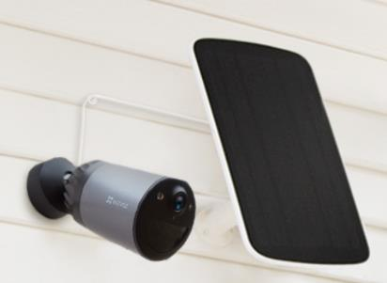
 |  |  | ● Khe cắm thẻ nhớ Micro-SD lên đến 128GB
 |  |  | ● Hỗ trợ đèn hồng ngoại ban đêm
 |  |  | ● IP65
 |  |  | ● Pin Sạc và thay thế được 5500mAh.
18 | CS-BC1C-A0-2C2WPBDL BC1C (Stand-alone) | 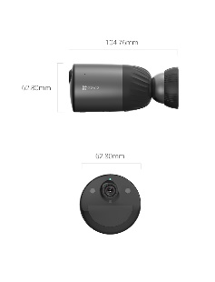 | Camera wifi không dây sử dụng pin sạc | Liên hệ | Có sẵn
 |  |  | ● Độ phân giải 2-Megapixel, 1920*1080
 |  |  | ● Ống kính 2,8 mm @F1.6; Góc nhìn 125° (Chéo), 107° (Ngang)
 |  |  | ● H.265/H.264
 |  |  | ● Tiêu chuẩn Wi-Fi: IEEE802.11b, 802.11g, 802.11n
 |  |  | ● Bộ nhớ trong tích hợp eMMC 32GB
 |  |  | ● Dung lượng pin: 7800 mAh
 |  |  | ● Báo động thông minh: Phát hiện người sử dụng bằng AI
 |  |  | ● IP 66
 | CS-CMT-Solar Panel-C |  | Output: 6V ± 5% ; 1030 mA ± 5% ; 6.18 W kích thước: 202.5 × 78.0 × 299.0 mm | Liên hệ | có sẵn
CAMERA NGOÀI TRỜI TÍCH HỢP ĐÈN PHA VÀ CÒI BÁO ĐỘNG
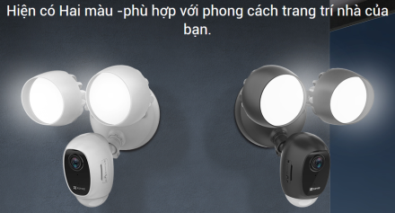
19 | CS-LC1C-A0-1F2WPFRL |  | Camera ngoài trời tích hợp đèn pha và còi báo động LC1C | 5,149,000 | đặt hàng
 |  |  | Camera 1080p Full HD
 |  |  | Cảm biến chuyển động PIR góc rộng 270º
 |  |  | Cho phép tùy chỉnh lựa chọn khu vực báo động, tránh báo động giả
 |  |  | Còi báo động 100db
 |  |  | Hỗ trợ 2 đèn pha LED 2000 Lumen, có thể tùy chỉnh độ sáng
 |  |  | Phát hiện người và gửi cảnh báo đến Ezviz APP trên smart phone
CHUÔNG CỬA MÀN HÌNH WIFI
20 | CS-DP1C |  | Chuông cửa và màn hình wifi không dây sử dụng pin sạc DP1C | 2,590,000 | Có sẵn
 |  |  | ● Vỏ kim loại gia cường, chống va đập
 |  |  | ● Màn hình màu 4.3’’
 |  |  | ● Camera chuông cửa 720P HD góc ống kính rộng.
 |  |  | ● Pin sạc 4600mAh
 |  |  | ● Hỗ trợ khe thẻ nhớ Micro SD card (Max. 128G)
 |  |  | ● Hỗ trợ cảm biến PIR phát hiện người.
 |  |  | ● Tự động gửi thông báo đến Ezviz app khi có khách ghé thăm.
 |  |  | ● Camera tự sáng đèn khi có người đến gần, sau đó tự bật màn hình khi người trong nhà đến gần màn hình.
 |  |  | ● Hỗ trợ nút nhấn chuông như chuông cửa bình thường
 |  |  | ● Hỗ trợ Micro và loa đàm thoại 2 chiều
 |  |  | ● Hỗ trợ 2.4G Wi-Fi.
 |  |  | ● Hỗ trợ đèn hồng ngoại
 |  |  | ● Hỗ trợ xem trực tiếp hoặc xem lại từ xa bằng Ezviz APP.
21 | CS-DB1-A0-1B3WPFR (Door Viewer DB1) |  | Chuông cửa wifi DB1 | 5,280,000 | đặt hàng
 |  |  | ● Cảm biến starlight Sony 1/2.8" 3MP
 |  |  | ● Độ phân giải 2048*1536, QXGA
 |  |  | ● Góc nhìn dọc 180°, góc nhìn ngang 105°
 |  |  | ● Hỗ trợ hồng ngoại ban đêm
 |  |  | ● Hỗ trợ đàm thoại 2 chiều với loa và micro đa hướng
 |  |  | ● Hỗ trợ 2.4GHz & 5GHz Wi-Fi
 |  |  | ● Hỗ trợ khe cắm thẻ nhớ lên đến 128Gb
 |  |  | ● Cảm biến phát hiện chuyển động PIR
 |  |  | ● Kết nối trực tiếp cuộc gọi từ chuông cửa đến Smart phone
 |  |  | ● IP65
22 | CS-DB2C |  | Chuông cửa wifi DB1 | 2,529,000 | Có mẫu
 |  |  | ● Cảm biến CMOS 1/2,7"
 |  |  | ● Độ phân giải 1536 x 1536 FHD
 |  |  | ● 2,2 mm@F2.4, Siêu góc quan sát dọc 160°
 |  |  | ● Hỗ trợ hồng ngoại ban đêm
 |  |  | ● Hỗ trợ đàm thoại 2 chiều với loa và micro
 |  |  | ● Hỗ trợ 2.4GHz
 |  |  | ● Hỗ trợ thẻ nhớ TF tối đa 256 G
 |  |  | ● Cảm biến phát hiện chuyển động PIR
 |  |  | ● Kết nối trực tiếp cuộc gọi từ chuông cửa đến Smart phone
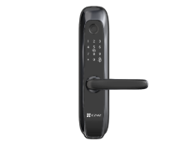
 |  |  | ● IP65
23 | CS-L2-11FCP-A0 (BLACK) |  | Khóa cửa vân tay L2 | 5,280,000 | Có sẵn
 |  |  | ● Hỗ trợ 4 cách mở cửa: Mật mã, thẻ, vân tay, khóa cơ
 |  |  | ● Tích hợp chuông cửa
 |  |  | ● Sử dụng pin, có cổng USB mini dự phòng khi hết pin
 |  |  | ● Kiểu dáng sang trọng, dễ lắp đặt
 |  |  | ● Hỗ trợ báo động, chống phá hoại
Ổ CẮM THÔNG MINH WIFI
24 | CS-T30-10B-EU |  | Max. 10A, Max.2300W | Liên hệ | đặt hàng
 |  |  | Wi-Fi 2.4G
 |  |  | Hỗ trợ phân tích số liệu sử dụng điện
 |  |  | AC230V-240V
 |  |  | 0℃-40℃
Ổ CẮM THÔNG MINH WIFI
25 | CS-HAL-LB1-LWAW (LB1 White Light) |  | Đèn LED thông minh điều khiển từ xa | 210,000 | có sẵn
 |  |  | Hỗ trợ 2.4GHz Wi-Fi ( IEEE802.11b, 802.11g,802.11n)
 |  |  | Ánh sáng trắng
 |  |  | Công suất: 8W
 |  |  | Cường dộ ánh sáng: 806 lumen
 |  |  | Nhiệt độ màu: 2700K
 |  |  | Điều khiển giọng nói qua google Assistant & Alexa
 |  |  | Điều chỉnh được cường dộ ánh sáng
 |  |  | Lên đến ＞15000 giờ sử dụng
26 | CS-HAL-LB1-LCAW (LB1 Color Light) |  | Đèn LED thông minh điều khiển từ xa | 337,000 | có sẵn
 |  |  | Hỗ trợ 2.4GHz Wi-Fi ( IEEE802.11b, 802.11g,802.11n)
 |  |  | Ánh sáng điều chỉnh từ ấm đến lạnh - 16 triệu màu
 |  |  | Công suất: 8W
 |  |  | Cường dộ ánh sáng: 806 lumen
 |  |  | Nhiệt độ màu: 2700K-6500K
 |  |  | Điều khiển giọng nói qua google Assistant & Alexa
 |  |  | Điều chỉnh được cường dộ ánh sáng
 |  |  | Lên đến ＞15000 giờ sử dụng

báo động wifi
BÁO GIÁ EZVIZ BÁO ĐỘNG KHÔNG DÂY - BẢO HÀNH 24 THÁNG
STT | MÃ SẢN PHẨM | HÌNH SP | TÍNH NĂNG KỸ THUẬT | GIÁ LẺ | Ghi Chú
BỘ BÁO ĐỘNG KHÔNG DÂY TÍCH HỢP CAMERA
1 | 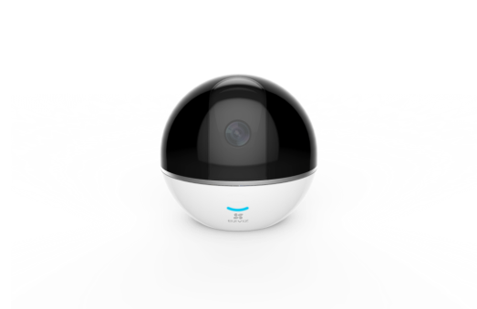 CS-CV248-A3-32WMFR (C6T with RF) |  | Trọn bộ kit báo động không dây C6T with RF tích hợp camera xoay 4 chiều, cảnh báo chuyển động. | 3,130,000 | Liên hệ
 |  |  | • Trung tâm báo động tích hợp camera xoay wifi xoay 4 chiều C6T: Số lượng 1
 |  |  | - Độ Phân giải Full HD 1920×1080
 |  |  | - Ống kính 4mm@ F2.2, Góc nhìn chéo: 95°
 |  |  | - Xoay 4 chiều (góc xoay ngang: 340°, góc xoay dọc: 90°)
 |  |  | - Giảm nhiễu 3D DNR, cân bằng trắng BLC
 |  |  | - Chống ngược sáng Digital WDR
 |  |  | - Hỗ trợ thẻ nhớ MicroSD Card lên đến 128GB
 |  |  | - Âm thanh đàm thoại 2 chiều
 |  |  | - Hỗ trợ đèn hồng ngoại thông minh ban đêm
 |  |  | - Hỗ trợ 1 cổng RJ45
 |  |  | **Tính năng thông minh:
 |  |  | - Cảnh báo chuyển động
 |  |  | - Tự động xoay theo đối tượng chuyển động
 |  |  | - Chế độ hình ảnh toàn cảnh cho phép chọn vị trí cần xoay đến dễ dàng
 |  |  | - Chế độ riêng tư cho phép camera tạm ngưng hoạt động khi không cần thiết
 |  |  | • Cảm biến phát hiện đóng/mở không dây T2: Số lượng 1
 |  |  | • Romote điều khiển không dây K2: Số lượng 1
 |  |  | Phần mềm trên smart phone miễn phí: Ezviz
 |  |  | Hỗ trợ kết nối đồng bộ với camera Ezviz
 |  |  | Kết nối mở rộng tối đa 32 thiết bị báo động
CẢM BIẾN KHÔNG DÂY
2 | T1 Wireless Pet Immune PIR Detector CS-T1-C/12M (APEC) |  | Cảm biến hồng ngoại PIR không dây chống báo động giả T1 | 1,020,000 | có sẵn
 |  |  | Chống báo động giả với con vật dưới 25kg
 |  |  | Kính lọc Japanese Nicera cho phép loại bỏ báo động giả do phản xạ ánh sáng mặt trời
 |  |  | Khoảng cách báo dông: 12m x 12m
 |  |  | Góc giám sát: 100°
 |  |  | Sử dụng pin CR123 tuổi thọ lên đến 2 năm
3 | T2 Wireless Magnetic contact CS-T2-A (APEC) |  | Cảm biến từ không dây T2 | 390,000 | Có hàng
 |  |  | Sử dụng cảnh báo mở cửa
 |  |  | Tần số 433 MHz
 |  |  | Khoảng hở kích hoạt cảnh báo giữa 2 công tắc từ: 30mm±5mm
 |  |  | Sử dụng pin CR2450 với thời gian chờ lên đến 2 năm
4 | T3 Wireless Emergency Button CS-T3-A (APEC) |  | Nút nhấn khẩn cấp T3 | 570,000 | có hàng
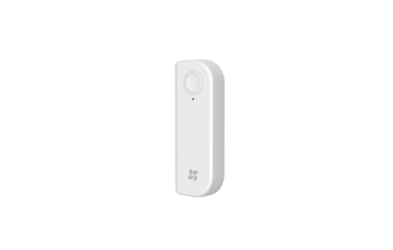
 |  |  | Kích hoạt báo động và gửi thông báo khẩn đến app trên smart phone của người thân
 |  |  | Sử dụng pin CR2450 với tuổi thọ lên đến 2 năm
5 | T6 Wireless Open-close Detector CS-T6-A (APEC) |  | Cảm biến phát hiện đóng/mở thông minh không dây T6 | 730,000 | đặt hàng
 |  |  | Sử dụng 1 cảm biến duy nhất cảnh báo mở cửa, ngăn kéo tủ
 |  |  | Sử dụng linh hoạt với nhiều loại cửa khác nhau
 |  |  | Sử dụng pin sạc 5V 450mAh/1.66Wh tuổi thọ lên đến 3 tháng / 1 lần sạc
6 | T9 Wireless Siren CS-T9-A (APEC) |  | Còi báo động không dây T9 | 890,000 | có sẵn
 |  |  | Phát đèn cảnh báo đỏ nhấp nháy và âm thanh báo động cường độ 85dB khi có cảnh báo từ cảm biến
 |  |  | Tần số 433 MHz
 |  |  | Nguồn DC 5V / 22mA (Tối đa cho phép 200mA)
7 | K2 Remote Control CS-K2-A (APEC) |  | Remote điều khiển không dây K2 | 340,000 | có sẵn
 |  |  | Tần số 433 MHz
 |  |  | Sử dụng pin CR2032 tuổi thọ lên đến 2 năm
 |  |  | Hỗ trợ nhiều chế độ cài đặt bộ trung tâm:
 |  |  | - Chế độ tại nhà: Khuyến nghị kích hoạt cảm biến mở cửa và cảm biến hồng ngoại
 |  |  | - Chế độ rời khỏi nhà: Kích hoạt tất cả thiết bị báo động
 |  |  | - Chế độ ngủ: Khuyến nghị kích hoạt cảm biến mở cửa
 |  |  | - Chế độ câm tiếng: Sử dụng tắt báo động của còi báo và bộ trung tâm
 |  |  | - Chế độ khẩn cấp: Gửi thông báo khẩn đến app trên smart phone của người thân

